Sheet1
KOLEKCJA SPRING/SUMMER WIOSNA-LATO 2024
ZAMAWIAJĄCY
Data zamówienia
 |  |  |  |  |  |  |  |  |  |  |  | CENA HURT NETTO |  | linki do produktów na stronie Anstel
Article | Type | Colour | Size |  |  |  |  |  |  |  | Quantity | PRICE NETTO PLN | Value
 |  |  |  | 65 | 70 | 75 | 80 | 85 | 90 | 95
M- 0198/11 | Push-up | BEŻ BEIGE | A | X |  |  |  |  | x | x | 0 | 95.62 | 0.00 | https://hurtownia.anstel.pl/szukaj?q=M019811SS24
ESTELLE |  |  | B |  |  |  |  |  |  | X
BEŻ BEIGE |  |  | C |  |  |  |  |  | x | x
 |  |  | D |  |  |  |  | x | x | x
 |  |  | E |  |  |  | x | X | x | x
 |  |  | F |  |  | x | X | X | x | x
 |  |  | G |  | x | X | X | X | X | X
 |  |  | H | x | X | X | X | X | X | X

 | FIGI F-0198/5 |  |  |  | 36 | 38 | 40 | 42 | 44
 |  |  | X | X |  |  |  |  |  | x | 0.00 | 48.55 | 0.00 | https://hurtownia.anstel.pl/szukaj?q=F01985SS24
 | S-0198/4 |  |  |  | 36 | 38 | 40 | 42 | 44
 |  |  | X | X |  |  |  |  |  | x | 0.00 | 46.92 | 0.00 | https://hurtownia.anstel.pl/szukaj?q=S01984SS24
 | S-0198/4/1 |  |  |  | 36 | 38 | 40 | 42 | 44
 |  |  | X | X |  |  |  |  |  | x | 0.00 | 45.30 | 0.00 | https://hurtownia.anstel.pl/szukaj?q=S019841SS24
 | P-0198/3 |  |  |  | 36 | 38 | 40 | 42 | 44
 |  |  |  |  |  |  |  |  |  | x | 0.00 | 64.78 | 0.00 | https://hurtownia.anstel.pl/szukaj?q=P01983SS24

Article | Type | Colour | Size |  |  |  |  |  |  |  | Quantity | PRICE NETTO PLN | Value
 |  |  |  | 65 | 70 | 75 | 80 | 85 | 90 | 95
M- 0198/11/1 | Push-up | BEŻ BEIGE | A | X |  |  |  |  | x | x | 0.00 | 92.38 | 0.00
ESTELLE |  |  | B |  |  |  |  |  |  | X
BEŻ BEIGE |  |  | C |  |  |  |  |  |  | x
 |  |  | D |  |  |  |  |  | x | x
 |  |  | E |  |  |  |  | X | x | x
 |  |  | F |  |  |  | X | X | x | x
 |  |  | G |  |  | X | X | X | X | X
 |  |  | H |  | X | X | X | X | X | X

 | FIGI F-0198/5 |  |  |  | 36 | 38 | 40 | 42 | 44
 |  |  | X | X |  |  |  |  |  | x | 0.00 | 48.55 | 0.00 | https://hurtownia.anstel.pl/szukaj?q=F01985SS24
 | S-0198/4 |  |  |  | 36 | 38 | 40 | 42 | 44
 |  |  | X | X |  |  |  |  |  | x | 0.00 | 46.92 | 0.00 | https://hurtownia.anstel.pl/szukaj?q=S01984SS24
 | S-0198/4/1 |  |  |  | 36 | 38 | 40 | 42 | 44
 |  |  | X | X |  |  |  |  |  | x | 0.00 | 45.30 | 0.00 | https://hurtownia.anstel.pl/szukaj?q=S019841SS24
 | P-0198/3 |  |  |  | 36 | 38 | 40 | 42 | 44
 |  |  |  |  |  |  |  |  |  | x | 0.00 | 64.78 | 0.00 | https://hurtownia.anstel.pl/szukaj?q=P01983SS24

Article | Type | Colour | Size |  |  |  |  |  |  |  | Quantity | PRICE NETTO PLN | Value
 |  |  |  | 65 | 70 | 75 | 80 | 85 | 90 | 95
M- 0198/11/2 | Push-up | BEŻ BEIGE | A | X |  |  |  |  | x | x | 0 | 92.38 | 0.00 | https://hurtownia.anstel.pl/szukaj?q=M0198112SS24
ESTELLE |  |  | B |  |  |  |  |  |  | X
BEŻ BEIGE |  |  | C |  |  |  |  |  | x | x
 |  |  | D |  |  |  |  | x | x | x
 |  |  | E |  |  |  | x | X | x | x
 |  |  | F |  |  | x | X | X | x | x
 |  |  | G |  | x | X | X | X | X | X
 |  |  | H | x | X | X | X | X | X | X

 | FIGI F-0198/5 |  |  |  | 36 | 38 | 40 | 42 | 44
 |  |  | X | X |  |  |  |  |  | x | 0.00 | 48.55 | 0.00 | https://hurtownia.anstel.pl/szukaj?q=F01985SS24
 | S-0198/4 |  |  |  | 36 | 38 | 40 | 42 | 44
 |  |  | X | X |  |  |  |  |  | x | 0.00 | 46.92 | 0.00 | https://hurtownia.anstel.pl/szukaj?q=S01984SS24
 | S-0198/4/1 |  |  |  | 36 | 38 | 40 | 42 | 44
 |  |  | X | X |  |  |  |  |  | x | 0.00 | 45.30 | 0.00 | https://hurtownia.anstel.pl/szukaj?q=S019841SS24
 | P-0198/3 |  |  |  | 36 | 38 | 40 | 42 | 44
 |  |  |  |  |  |  |  |  |  | x | 0.00 | 64.78 | 0.00 | https://hurtownia.anstel.pl/szukaj?q=P01983SS24

Article | Type | Colour | Size |  |  |  |  |  |  |  | Quantity | PRICE NETTO PLN | Value
 |  |  |  | 65 | 70 | 75 | 80 | 85 | 90 | 95
M- 0198/11 | Push-up | CZERWONY RED | A | X |  |  |  |  | x | x | 0 | 95.62 | 0.00 | https://hurtownia.anstel.pl/szukaj?q=M019811SS24
ESTELLE |  |  | B |  |  |  |  |  |  | X
CZERWONY RED |  |  | C |  |  |  |  |  | x | x
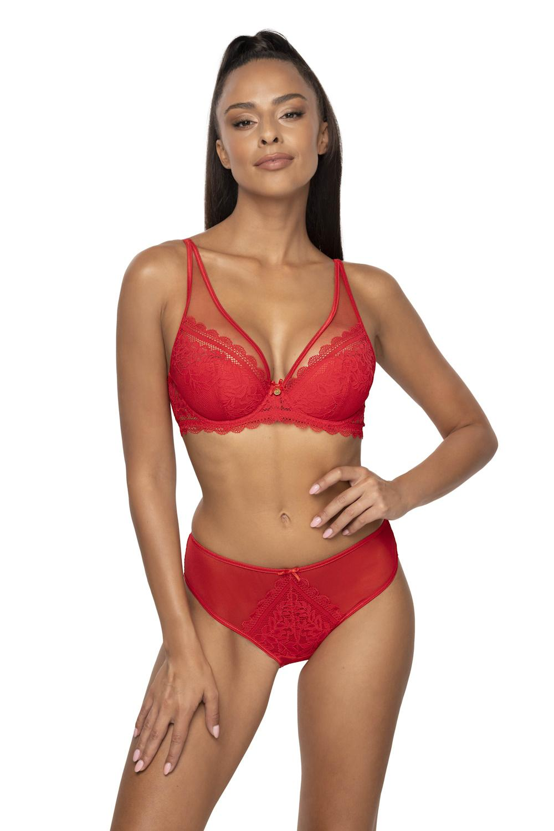 |  |  | D |  |  |  |  | x | x | x
 |  |  | E |  |  |  | x | X | x | x
 |  |  | F |  |  | x | X | X | x | x
 |  |  | G |  | x | X | X | X | X | X
 |  |  | H | x | X | X | X | X | X | X

 | FIGI F-0198/5 |  |  |  | 36 | 38 | 40 | 42 | 44
 |  |  | X | X |  |  |  |  |  | x | 0.00 | 48.55 | 0.00 | https://hurtownia.anstel.pl/szukaj?q=F01985SS24
 | S-0198/4 |  |  |  | 36 | 38 | 40 | 42 | 44
 |  |  | X | X |  |  |  |  |  | x | 0.00 | 46.92 | 0.00 | https://hurtownia.anstel.pl/szukaj?q=S01984SS24
 | S-0198/4/1 |  |  |  | 36 | 38 | 40 | 42 | 44
 |  |  | X | X |  |  |  |  |  | x | 0.00 | 45.30 | 0.00 | https://hurtownia.anstel.pl/szukaj?q=S019841SS24
 | P-0198/3 |  |  |  | 36 | 38 | 40 | 42 | 44
 |  |  |  |  |  |  |  |  |  | x | 0.00 | 64.78 | 0.00 | https://hurtownia.anstel.pl/szukaj?q=P01983SS24

Article | Type | Colour | Size |  |  |  |  |  |  |  | Quantity | PRICE NETTO PLN | Value
 |  |  |  | 65 | 70 | 75 | 80 | 85 | 90 | 95
M- 0198/11/1 | Push-up | CZERWONY RED | A | X |  |  |  |  | x | x | 0.00 | 92.38 | 0.00
ESTELLE |  |  | B |  |  |  |  |  |  | X
CZERWONY RED |  |  | C |  |  |  |  |  |  | x
 |  |  | D |  |  |  |  |  | x | x
 |  |  | E |  |  |  |  | X | x | x
 |  |  | F |  |  |  | X | X | x | x
 |  |  | G |  |  | X | X | X | X | X
 |  |  | H |  | X | X | X | X | X | X

 | FIGI F-0198/5 |  |  |  | 36 | 38 | 40 | 42 | 44
 |  |  | X | X |  |  |  |  |  | x | 0.00 | 48.55 | 0.00 | https://hurtownia.anstel.pl/szukaj?q=F01985SS24
 | S-0198/4 |  |  |  | 36 | 38 | 40 | 42 | 44
 |  |  | X | X |  |  |  |  |  | x | 0.00 | 46.92 | 0.00 | https://hurtownia.anstel.pl/szukaj?q=S01984SS24
 | S-0198/4/1 |  |  |  | 36 | 38 | 40 | 42 | 44
 |  |  | X | X |  |  |  |  |  | x | 0.00 | 45.30 | 0.00 | https://hurtownia.anstel.pl/szukaj?q=S019841SS24
 | P-0198/3 |  |  |  | 36 | 38 | 40 | 42 | 44
 |  |  |  |  |  |  |  |  |  | x | 0.00 | 64.78 | 0.00 | https://hurtownia.anstel.pl/szukaj?q=P01983SS24

Article | Type | Colour | Size |  |  |  |  |  |  |  | Quantity | PRICE NETTO PLN | Value
 |  |  |  | 65 | 70 | 75 | 80 | 85 | 90 | 95
M- 0198/11/2 | Push-up | CZERWONY RED | A | X |  |  |  |  | x | x | 0 | 92.38 | 0.00 | https://hurtownia.anstel.pl/szukaj?q=M0198112SS24
ESTELLE |  |  | B |  |  |  |  |  |  | X
CZERWONY RED |  |  | C |  |  |  |  |  | x | x
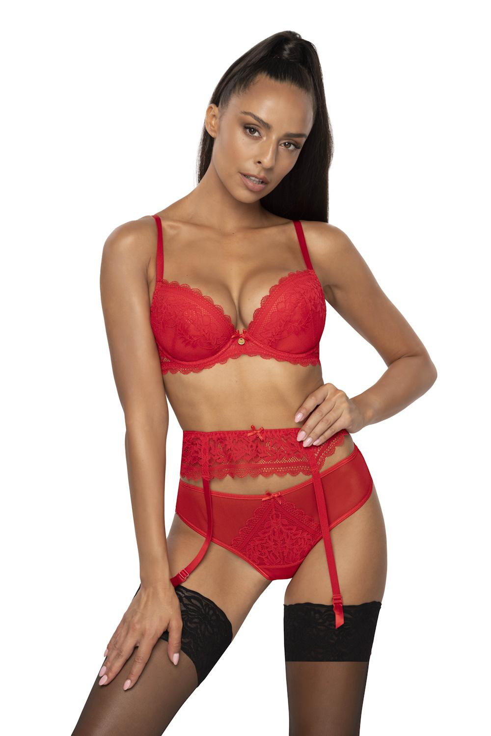 |  |  | D |  |  |  |  | x | x | x
 |  |  | E |  |  |  | x | X | x | x
 |  |  | F |  |  | x | X | X | x | x
 |  |  | G |  | x | X | X | X | X | X
 |  |  | H | x | X | X | X | X | X | X

 | FIGI F-0198/5 |  |  |  | 36 | 38 | 40 | 42 | 44
 |  |  | X | X |  |  |  |  |  | x | 0.00 | 48.55 | 0.00 | https://hurtownia.anstel.pl/szukaj?q=F01985SS24
 | S-0198/4 |  |  |  | 36 | 38 | 40 | 42 | 44
 |  |  | X | X |  |  |  |  |  | x | 0.00 | 46.92 | 0.00 | https://hurtownia.anstel.pl/szukaj?q=S01984SS24
 | S-0198/4/1 |  |  |  | 36 | 38 | 40 | 42 | 44
 |  |  | X | X |  |  |  |  |  | x | 0.00 | 45.30 | 0.00 | https://hurtownia.anstel.pl/szukaj?q=S019841SS24
 | P-0198/3 |  |  |  | 36 | 38 | 40 | 42 | 44
 |  |  |  |  |  |  |  |  |  | x | 0.00 | 64.78 | 0.00 | https://hurtownia.anstel.pl/szukaj?q=P01983SS24

Article | Type | Colour | Size |  |  |  |  |  |  |  | Quantity | PRICE NETTO PLN | Value
 |  |  |  | 65 | 70 | 75 | 80 | 85 | 90 | 95
M- 3802/11 | Push-up | BIAŁY WHITE | A | X |  |  |  |  | x | x | 0.00 | 94.00 | 0.00 | https://hurtownia.anstel.pl/szukaj?q=M380211SS24
ELIF |  |  | B |  |  |  |  |  |  | X
BIAŁY WHITE |  |  | C |  |  |  |  |  |  | x
 |  |  | D |  |  |  |  |  | x | x
 |  |  | E |  |  |  |  | X | x | x
 |  |  | F |  |  |  | X | X | x | x
 |  |  | G |  |  | X | X | X | X | X
 |  |  | H |  | X | X | X | X | X | X

 | FIGI F-3802/52 |  |  |  | 36 | 38 | 40 | 42 | 44
 |  |  | X | X |  |  |  |  |  | x | 0.00 | 49.03 | 0.00 | https://hurtownia.anstel.pl/szukaj?q=F380252SS24
 | S-3802/42 |  |  |  | 36 | 38 | 40 | 42 | 44
 |  |  | X | X |  |  |  |  |  | x | 0.00 | 48.55 | 0.00 | https://hurtownia.anstel.pl/szukaj?q=S380242SS24

Article | Type | Colour | Size |  |  |  |  |  |  |  | Quantity | PRICE NETTO PLN | Value
 |  |  |  | 65 | 70 | 75 | 80 | 85 | 90 | 95
M- 3802/11 | Push-up | CZARNY BLACK | A | X |  |  |  |  | x | x | 0.00 | 94.00 | 0.00 | https://hurtownia.anstel.pl/szukaj?q=M380211SS24
ELIF |  |  | B |  |  |  |  |  |  | X
CZARNY BLACK |  |  | C |  |  |  |  |  |  | x
 |  |  | D |  |  |  |  |  | x | x
 |  |  | E |  |  |  |  | X | x | x
 |  |  | F |  |  |  | X | X | x | x
 |  |  | G |  |  | X | X | X | X | X
 |  |  | H |  | X | X | X | X | X | X

 | FIGI F-3802/52 |  |  |  | 36 | 38 | 40 | 42 | 44
 |  |  | X | X |  |  |  |  |  | x | 0.00 | 49.03 | 0.00 | https://hurtownia.anstel.pl/szukaj?q=F380252SS24
 | S-3802/42 |  |  |  | 36 | 38 | 40 | 42 | 44
 |  |  | X | X |  |  |  |  |  | x | 0.00 | 48.55 | 0.00 | https://hurtownia.anstel.pl/szukaj?q=S380242SS24

Article | Type | Colour | Size |  |  |  |  |  |  |  | Quantity | PRICE NETTO PLN | Value
 |  |  |  | 65 | 70 | 75 | 80 | 85 | 90 | 95
M-3804/11 | Push-up | BEIGE-NAVY BEŻ-GRANAT | A | X |  |  |  |  | x | x | 0.00 | 97.25 | 0.00 | https://hurtownia.anstel.pl/szukaj?q=M380411SS24
FRANCES |  |  | B |  |  |  |  |  |  | X
BEIGE-NAVY BEŻ-GRANAT |  |  | C |  |  |  |  |  |  | x
 |  |  | D |  |  |  |  |  | x | x
 |  |  | E |  |  |  |  | X | x | x
 |  |  | F |  |  |  | X | X | x | x
 |  |  | G |  |  | X | X | X | X | X
 |  |  | H |  | X | X | X | X | X | X

 | FIGI F-3804/5 |  | 36 | 38 | 40 | 42 | 44 | 44 | 46 | 48
 |  |  |  |  |  |  |  |  |  |  | 0.00 | 51.79 | 0.00 | https://hurtownia.anstel.pl/szukaj?q=F38045SS24
 | S-3804/4 |  |  |  | 36 | 38 | 40 | 42 | 44
 |  |  | X | X |  |  |  |  |  | x | 0.00 | 48.55 | 0.00 | https://hurtownia.anstel.pl/szukaj?q=S38044SS24

Article | Type | Colour | Size |  |  |  |  |  |  |  | Quantity | PRICE NETTO PLN | Value
 |  |  |  | 65 | 70 | 75 | 80 | 85 | 90 | 95
M-3804/11/1 | Push-up | BEIGE-NAVY BEŻ-GRANAT | A | X |  |  |  |  | x | x | 0 | 98.55 | 0.00 | https://hurtownia.anstel.pl/szukaj?q=M3804111SS24
FRANCES |  |  | B |  |  |  |  |  |  | X
BEIGE-NAVY BEŻ-GRANAT |  |  | C |  |  |  |  |  | x | x
 |  |  | D |  |  |  |  | x | x | x
 |  |  | E |  |  |  | x | X | x | x
 |  |  | F |  |  | x | X | X | x | x
 |  |  | G |  | x | X | X | X | X | X
 |  |  | H | x | X | X | X | X | X | X

 | FIGI F-3804/5 |  | 36 | 38 | 40 | 42 | 44 | 44 | 46 | 48
 |  |  |  |  |  |  |  |  |  |  | 0.00 | 51.79 | 0.00 | https://hurtownia.anstel.pl/szukaj?q=F38045SS24
...
 | FIGI F-3808/5 |  |  |  | 36 | 38
 | S-3808/4 |  |  |  | 36 | 38
 |  |  | X | X

Article | Type | Colour | Size
 |  |  |  | 65 | 70 | 75
M-3808/11/1 | Push-up | BEIGE-VIOLET BEŻ-FIOLET | A | X
MAUREEN |  |  | B
BEIGE-VIOLET BEŻ-FIOLET |  |  | C
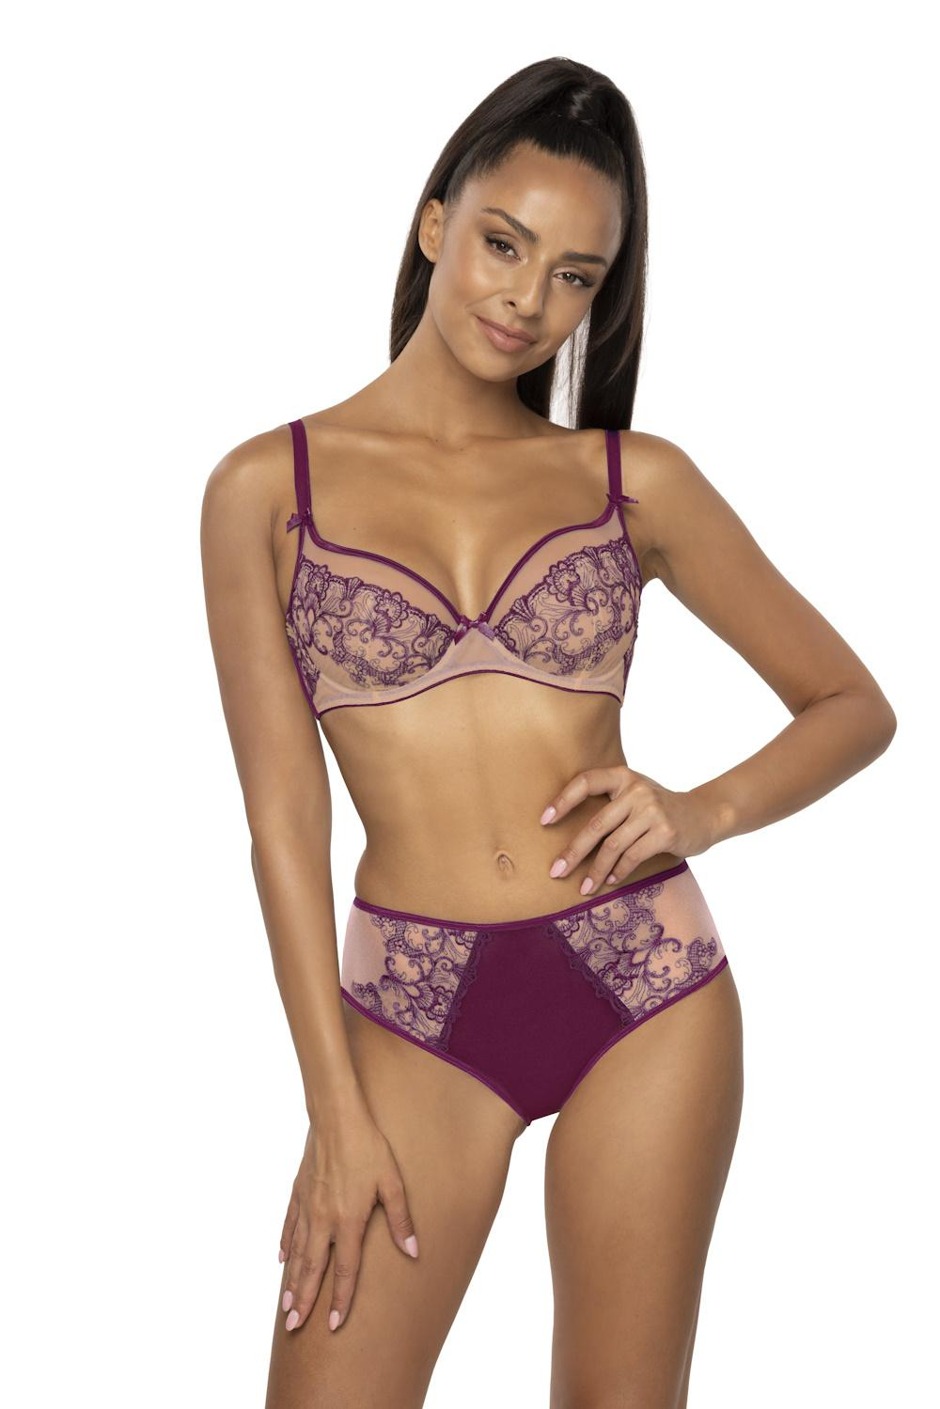 |  |  | D
 |  |  | E
 |  |  | F |  |  | x
 |  |  | G |  | x | X
 |  |  | H | x | X | X

 | FIGI F-3808/5 |  |  |  | 36 | 38
 |  |  | X | X
 | S-3808/4 |  |  |  | 36 | 38
 |  |  | X | X
...
 | F-3808/51 |  |  | 36 | 38 | 40
 |  |  | X

Article | Type | Colour | Size
 |  |  |  | 65 | 70 | 75
M-3813/11 | Push-up | BEIGE-BLACK BEŻ-CZARNY | A | X
KASSIDY |  |  | B
BEIGE-BLACK BEŻ-CZARNY |  |  | C
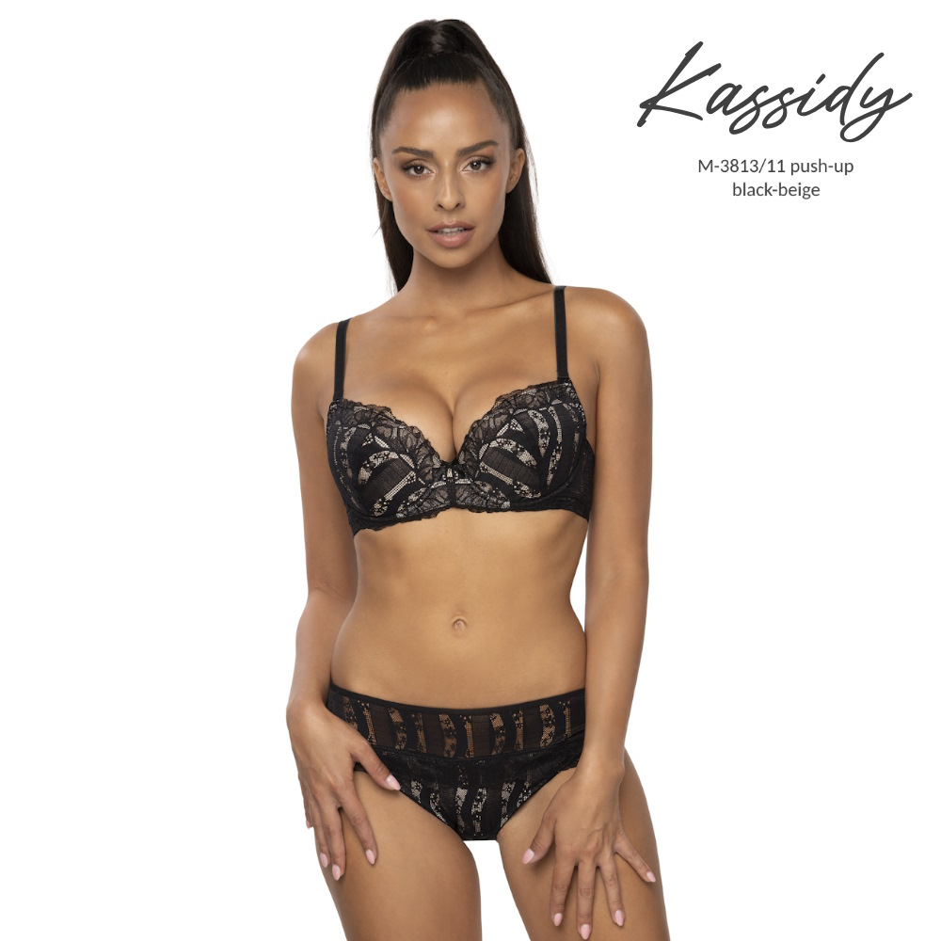 |  |  | D
 |  |  | E
 |  |  | F
 |  |  | G |  |  | X
 |  |  | H |  | X | X

 | FIGI F-3813/5 |  |  |  | 36 | 38
 |  |  | X | X
 | S-3813/4 |  |  |  | 36 | 38
 |  |  | X | X
...
 | FIGI F-0203/54 |  |  |  | 36 | 38
 | P-0203/3 |  |  |  | 36 | 38
 |  |  | X | X

Article | Type | Colour | Size
 |  |  |  | 65 | 70 | 75
M-0203/2 | Miękki /2 SOFT BRA | BIAŁY WHITE | A | X | X | X
LINDSAY |  |  | B | X | X
BIAŁY WHITE |  |  | C | X
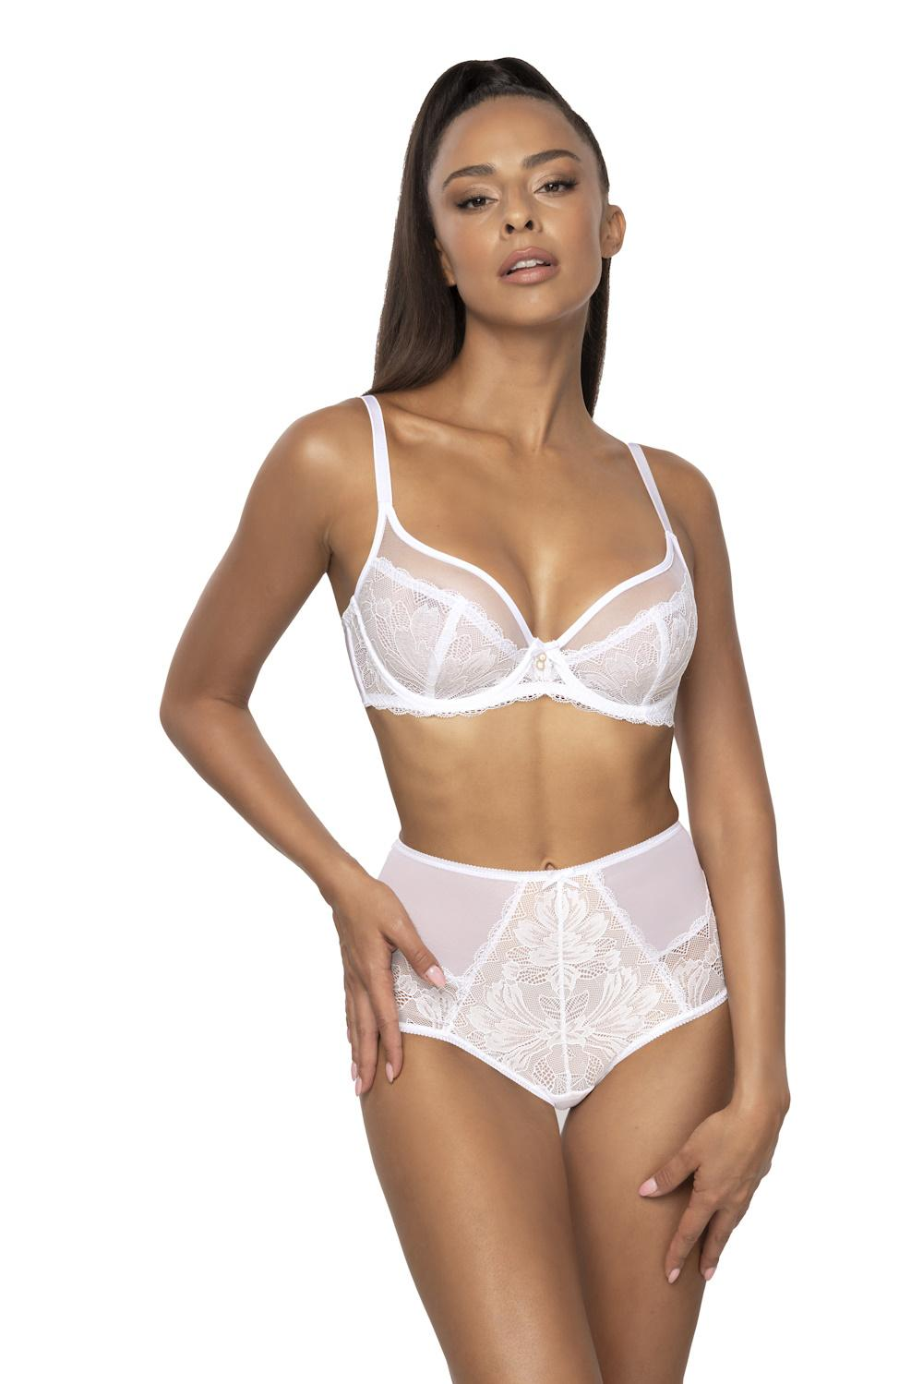 |  |  | D
 |  |  | E
 |  |  | F
 |  |  | G
 |  |  | H
 |  |  | I

 | F-0203/51 |  |  | 36 | 38 | 40
 |  |  | X
...

